IP-камеры
 | IP-камеры TRASSIR
Бюджетные камеры линейки "ECO"
Модель | Изображение | Описание | Примечание | Розница, тг
TR-D2B5 v2 2.8 | 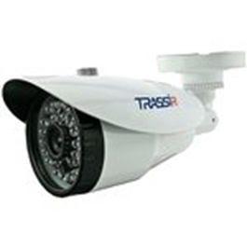 | Уличная 2Мп IP-камера с ИК-подсветкой. Матрица 1/2.9" CMOS, разрешение FullHD(1920x1080) @25fps, чувствительность: 0.005Лк (F1.8), режим "день/ночь" (механический ИК-фильтр), объектив 2.8 мм, поддержка кодека H.265+, real WDR (105dB), 3D-DNR, BLC, Defog, питание PoE (802.3af) / 12V DC, -40°C ... +60°C, IP67, грозозащита TVS 4000V, ИК-подсветка до 30 м. Базовая встроенная аналитика (пересечение линии, контроль области, детекция людей). Поддержка TRASSIR Cloud. ПО TRASSIR приобретается отдельно. Гарантия 2 года. |  | 48,157₸ | 6
TR-D2B5 v2 3.6 |  | Уличная 2Мп IP-камера с ИК-подсветкой. Матрица 1/2.9" CMOS, разрешение FullHD(1920x1080) @25fps, чувствительность: 0.005Лк (F1.8), режим "день/ночь" (механический ИК-фильтр), объектив 3.6 мм, поддержка кодека H.265+, real WDR (105dB), 3D-DNR, BLC, Defog, питание PoE (802.3af) / 12V DC, -40°C ... +60°C, IP67, грозозащита TVS 4000V, ИК-подсветка до 30 м. Базовая встроенная аналитика (пересечение линии, контроль области, детекция людей). Поддержка TRASSIR Cloud. ПО TRASSIR приобретается отдельно. Гарантия 2 года. |  | 48,157₸
TR-D2B5-noPoE v2 3.6 |  | Уличная 2Мп IP-камера с ИК-подсветкой. Матрица 1/2.9" CMOS, разрешение FullHD(1920x1080) @25fps, чувствительность: 0.005Лк (F1.8), режим "день/ночь" (механический ИК-фильтр), объектив 3.6 мм, поддержка кодека H.265+, real WDR (105dB), 3D-DNR, BLC, Defog, питание 12V DC, -40°C ... +60°C, IP67, грозозащита TVS 4000V, ИК-подсветка до 30 м. Базовая встроенная аналитика (пересечение линии, контроль области, детекция людей). Поддержка TRASSIR Cloud. ПО TRASSIR приобретается отдельно. Гарантия 2 года. |  | 45,805₸
TR-D2B6 v2 2.7-13.5 | 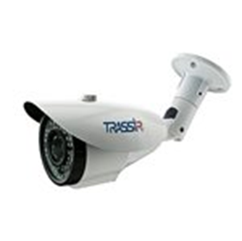 | Уличная 2Мп IP-камера с ИК-подсветкой. Матрица 1/2.9" CMOS, разрешение FullHD(1920x1080) @25fps, чувствительность: 0.003Лк (F1.3), режим "день/ночь"(механический ИК-фильтр), вариофокальный объектив 2.7-13.5 мм, поддержка кодека H.265+, real WDR (105dB), 3D-DNR, BLC, Defog, питание PoE (802.3af) / 12V DC, -40°C ... +60°C, IP67, грозозащита TVS 4000V, ИК-подсветка до 35 м. Базовая встроенная аналитика (пересечение линии, контроль области, детекция людей). Поддержка TRASSIR Cloud. Гарантия 2 года. |  | 69,854₸
TR-D2D2 v2 2.7-13.5 | 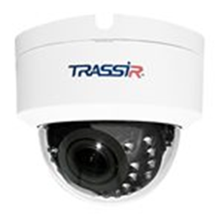 | Внутренняя 2Мп IP-камера с ИК-подсветкой. Матрица 1/2.9" CMOS, разрешение FullHD(1920x1080) @25fps, чувствительность: 0.003Лк (F1.3), режим "день/ночь" (механический ИК-фильтр), вариофокальный объектив 2.7-13.5 мм, поддержка кодека H.265+, real WDR (105dB), 3D-DNR, BLC, Defog, питание PoE (802.3af) / 12V DC, -10°C ... +50°C, ИК-подсветка до 25 м. Базовая встроенная аналитика (пересечение линии, контроль области, детекция людей). Поддержка TRASSIR Cloud. Гарантия 2 года. |  | 74,970₸
TR-D2D5 v2 2.8 | 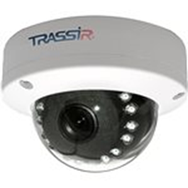 | Уличная 2Мп IP-камера с ИК-подсветкой. Матрица 1/2.9" CMOS, разрешение FullHD(1920x1080) @25fps, чувствительность: 0.005Лк (F1.8), режим "день/ночь"(механический ИК-фильтр), объектив 2.8 мм, поддержка кодека H.265+, real WDR (105dB), 3D-DNR, BLC, Defog, питание PoE (802.3af) /12V DC, -40°C ... +60°C, IP66, IK10, грозозащита TVS 4000V, ИК-подсветка до 15 м. Базовая встроенная аналитика (пересечение линии, контроль области, детекция людей). Поддержка TRASSIR Cloud. Гарантия 2 года. |  | 51,685₸
TR-D2D5 v2 3.6 |  | Уличная 2Мп IP-камера с ИК-подсветкой. Матрица 1/2.9" CMOS, разрешение FullHD(1920x1080) @25fps, чувствительность: 0.005Лк (F1.8), режим "день/ночь" (механический ИК-фильтр), объектив 3.6 мм, поддержка кодека H.265+, real WDR (105dB), 3D-DNR, BLC, Defog, питание PoE (802.3af) /12V DC, -40°C ... +60°C, IP66, IK10, грозозащита TVS 4000V, ИК-подсветка до 15 м. Базовая встроенная аналитика (пересечение линии, контроль области, детекция людей). Поддержка TRASSIR Cloud. Гарантия 2 года. |  | 51,685₸
TR-D2S5 v2 2.8 | 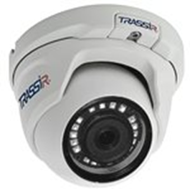 | Уличная 2Мп IP-камера с ИК-подсветкой. Матрица 1/2.9" CMOS, разрешение FullHD(1920x1080) @25fps, чувствительность: 0.005Лк (F1.8), режим "день/ночь" (механический ИК-фильтр), объектив 2.8 мм, поддержка кодека H.265+, real WDR (105dB), 3D-DNR, BLC, Defog, питание PoE (802.3af) / 12V DC, -40°C ... +60°C, IP66, TVS 4000V, ИК-подсветка до 25 м. Базовая встроенная аналитика (пересечение линии, контроль области, детекция людей). Поддержка TRASSIR Cloud. ПО TRASSIR приобретается отдельно. Гарантия 2 года. |  | 48,157₸
TR-D2S5 v2 3.6 |  | Уличная 2Мп IP-камера с ИК-подсветкой. Матрица 1/2.9" CMOS, разрешение FullHD(1920x1080) @25fps, чувствительность: 0.005Лк (F1.8), режим "день/ночь"(механический ИК-фильтр), объектив 3.6 мм, поддержка кодека H.265+, real WDR (105dB), 3D-DNR, BLC, Defog, питание PoE (802.3af) / 12V DC, -40°C ... +60°C, IP66, TVS 4000V, ИК-подсветка до 25 м. Базовая встроенная аналитика (пересечение линии, контроль области, детекция людей). Поддержка TRASSIR Cloud. ПО TRASSIR приобретается отдельно. Гарантия 2 года. |  | 48,157₸
TR-D2S5-noPoE v2 3.6 |  | Уличная 2Мп IP-камера с ИК-подсветкой. Матрица 1/2.9" CMOS, разрешение FullHD(1920x1080) @25fps, чувствительность: 0.005Лк (F1.8), режим "день/ночь"(механический ИК-фильтр), объектив 2.8 мм, поддержка кодека H.265+, real WDR (105dB), 3D-DNR, BLC, Defog, питание 12V DC, -40°C ... +60°C, IP66, TVS 4000V, ИК-подсветка до 25 м. Базовая встроенная аналитика (пересечение линии, контроль области, детекция людей). Поддержка TRASSIR Cloud. ПО TRASSIR приобретается отдельно. Гарантия 2 года. |  | 45,805₸
TR-D2S1 v2 3.6 | 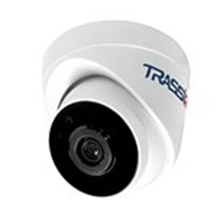 | Внутренняя 2Мп IP-камера с ИК-подсветкой. Матрица 1/2.9" CMOS, разрешение FullHD(1920x1080) @25fps, чувствительность: 0.005Лк (F1.8), режим "день/ночь" (механический ИК-фильтр), объектив 3.6 мм, поддержка кодека H.265+, real WDR (105dB), 3D-DNR, BLC, Defog, питание PoE (802.3af) /12V DC, -10°C ... +50°C, ИК-подсветка до 20 м. Базовая встроенная аналитика (пересечение линии, контроль области, детекция людей). Поддержка TRASSIR Cloud. ПО TRASSIR приобретается отдельно. Гарантия 2 года. |  | 50,156₸
TR-D2S1-noPOE v2 3.6 |  | Внутренняя 2Мп IP-камера с ИК-подсветкой. Матрица 1/2.9"" CMOS, разрешение FullHD(1920x1080) @25fps, чувствительность: 0.005Лк (F1.8), режим "день/ночь" (механический ИК-фильтр), объектив 3.6 мм, поддержка кодека H.265+, real WDR (105dB), 3D-DNR, BLC, Defog, питание 12V DC, -10°C ... +50°C, ИК-подсветка до 20 м. Базовая встроенная аналитика (пересечение линии, контроль области, детекция людей). Поддержка TRASSIR Cloud. ПО TRASSIR приобретается отдельно. Гарантия 2 года. |  | 47,687₸
TR-D2S1-noPoE 2.8 (Снимается с производства) | 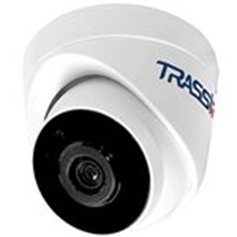 | Бюджетная 2MP миниатюрная IP-камера. 1/2.7'' CMOS матрица, разрешение FullHD 1920*1080 @ 25 fps, объектив 2.8мм, кодек H.265, чувствительность: 0.005 Лк (F1.8) / 0 Лк (F1.8; ИК вкл.), WDR 96bB, 3D-NR, BLC, Defog, режим "день/ночь"(механический ИК-фильтр), питание 12VDC, -10°C…+50°C, грозозащита - TVS 4000V, ИК-подсветка до 20м. Базовая встроенная аналитика (пересечение линии, контроль области, детекция людей). Поддержка TRASSIR CLOUD. ПО TRASSIR приобретается отдельно. Гарантия 2 года. |  | 32,516₸
TR-D4B6 2.7-13.5 | 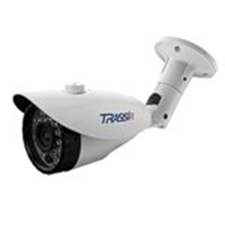 | "Бюджетная 4MP IP-камера с вариофокальным объективом. 1/2.7"""" CMOS матрица, чувствительность 0.003Лк (F1.3) / 0Лк (с ИК), разрешение 4MP (2688x1520) @15 fps, режим """"день/ночь"""" (механический ИК-фильтр), объектив 2.7-13.5 мм, поддержка H.265, D-WDR, 3D-DNR, BLC, Defog, PoE (802.3af) / 12V DC, -40°C ... +60°C, IP67, грозозащита - TVS 4000V, ИК-подсветка до 35м. ПО TRASSIR в подарок! Поддержка TRASSIR Cloud." |  | 79,909₸
TR-D4B5 v2 2.8 | 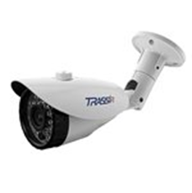 | Уличная 4Мп IP-камера с ИК-подсветкой. Матрица 1/3" CMOS, разрешение 4Мп (2560?1440) @25fps, режим "день/ночь" (механический ИК-фильтр), объектив 2.8 мм, поддержка кодеков H.264, H.265, H.265+, D-WDR (105 dB), 3D-DNR, BLC, Defog, питание PoE (802.3af) / 12V DC, -40°C ... +60°C, IP67, TVS 4000V, ИК-подсветка до 30 м. Базовая встроенная аналитика (пересечение линии, контроль области, детекция людей). Поддержка TRASSIR Cloud. Гарантия 2 года. |  | 65,797₸
TR-D4B5 v2 3.6 |  | Уличная 4Мп IP-камера с ИК-подсветкой. Матрица 1/3" CMOS, разрешение 4Мп (2560?1440) @25fps, режим "день/ночь" (механический ИК-фильтр), объектив 3.6 мм, поддержка кодеков H.264, H.265, H.265+, D-WDR (105 dB), 3D-DNR, BLC, Defog, питание PoE (802.3af) / 12V DC, -40°C ... +60°C, IP67, TVS 4000V, ИК-подсветка до 30 м. Базовая встроенная аналитика (пересечение линии, контроль области, детекция людей). Поддержка TRASSIR Cloud. Гарантия 2 года. |  | 65,797₸
TR-D4B5-noPoE v2 3.6 | 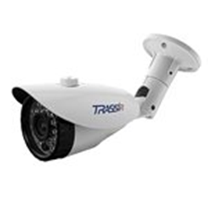 | Уличная 4Мп IP-камера с ИК-подсветкой. Матрица 1/3" CMOS, разрешение 4Мп (2560?1440) @25fps, режим "день/ночь" (механический ИК-фильтр), объектив 3.6 мм, поддержка кодеков H.264, H.265, H.265+, D-WDR (105 dB), 3D-DNR, BLC, Defog, питание 12V DC, -40°C ... +60°C, IP67, TVS 4000V, ИК-подсветка до 30 м. Базовая встроенная аналитика (пересечение линии, контроль области, детекция людей). Поддержка TRASSIR Cloud. Гарантия 2 года. |  | 62,563₸
TR-D4B6 v2 2.7-13.5 |  | Уличная 4Мп IP-камера с ИК-подсветкой. Матрица 1/3" CMOS, разрешение 4Мп (2560?1440) @25fps, режим "день/ночь" (механический ИК-фильтр), вариофокальный объектив 2.7-13.5 мм, поддержка кодеков H.264, H.265, H.265+, D-WDR (105 dB), 3D-DNR, BLC, Defog, питание PoE (802.3af) / 12V DC, -40°C ... +60°C, IP67, TVS 4000V, ИК-подсветка до 35 м. Базовая встроенная аналитика (пересечение линии, контроль области, детекция людей). Поддержка TRASSIR Cloud. Гарантия 2 года. |  | 90,728₸
TR-D4D5 v2 3.6 | 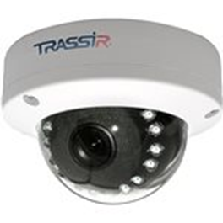 | Уличная 4Мп IP-камера с ИК-подсветкой. Матрица 1/3" CMOS, разрешение 4Мп (2560?1440) @25fps, режим "день/ночь" (механический ИК-фильтр), объектив 3.6 мм, поддержка кодеков H.264, H.265, H.265+, D-WDR (105 dB), 3D-DNR, BLC, Defog, питание PoE (802.3af) / 12V DC, -40°C ... +60°C, IP66, IK10, TVS 4000V, ИК-подсветка до 15 м. Базовая встроенная аналитика (пересечение линии, контроль области, детекция людей). Поддержка TRASSIR Cloud. Гарантия 2 года. |  | 68,737₸
TR-D4D5 v2 2.8 |  | Уличная 4Мп IP-камера с ИК-подсветкой. Матрица 1/3" CMOS, разрешение 4Мп (2560?1440) @25fps, режим "день/ночь" (механический ИК-фильтр), объектив 2.8 мм, поддержка кодеков H.264, H.265, H.265+, D-WDR (105 dB), 3D-DNR, BLC, Defog, питание PoE (802.3af) / 12V DC, -40°C ... +60°C, IP66, IK10, TVS 4000V, ИК-подсветка до 15 м. Базовая встроенная аналитика (пересечение линии, контроль области, детекция людей). Поддержка TRASSIR Cloud. Гарантия 2 года. |  | 68,737₸
TR-D4D2 v2 2.7-13.5 |  | Внутренняя 4Мп IP-камера с ИК-подсветкой. Матрица 1/3" CMOS, разрешение 4Мп (2560?1440) @25fps, режим "день/ночь" (механический ИК-фильтр), вариофокальный объектив 2.7-13.5 мм, поддержка кодеков H.264, H.265, H.265+, D-WDR (105 dB), 3D-DNR, BLC, Defog, питание PoE (802.3af) / 12V DC, -10°C ... +50°C, ИК-подсветка до 25 м. Базовая встроенная аналитика (пересечение линии, контроль области, детекция людей). Поддержка TRASSIR Cloud. Гарантия 2 года. |  | 99,725₸
TR-D4S5 v2 2.8 | 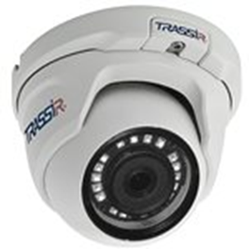 | Уличная 4Мп IP-камера с ИК-подсветкой. Матрица 1/3" CMOS, разрешение 4Мп (2560?1440) @25fps, режим "день/ночь" (механический ИК-фильтр), объектив 2.8 мм, поддержка кодеков H.264, H.265, H.265+, D-WDR (105 dB), 3D-DNR, BLC, Defog, питание PoE (802.3af) / 12V DC, -40°C ... +60°C, IP66, TVS 4000V, ИК-подсветка до 25 м. Базовая встроенная аналитика (пересечение линии, контроль области, детекция людей). Поддержка TRASSIR Cloud. Гарантия 2 года. |  | 65,327₸
TR-D4S5 v2 3.6 |  | Уличная 4Мп IP-камера с ИК-подсветкой. Матрица 1/3" CMOS, разрешение 4Мп (2560?1440) @25fps, режим "день/ночь" (механический ИК-фильтр), объектив 3.6 мм, поддержка кодеков H.264, H.265, H.265+, D-WDR (105 dB), 3D-DNR, BLC, Defog, питание PoE (802.3af) / 12V DC, -40°C ... +60°C, IP66, TVS 4000V, ИК-подсветка до 25 м. Базовая встроенная аналитика (пересечение линии, контроль области, детекция людей). Поддержка TRASSIR Cloud. Гарантия 2 года. |  | 65,327₸
TR-D4S1 v2 3.6 | 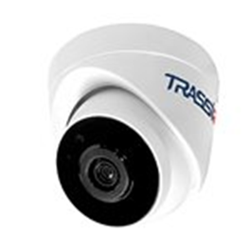 | Внутренняя 4Мп IP-камера с ИК-подсветкой. Матрица 1/3" CMOS, разрешение 4Мп (2560?1440) @25fps, режим "день/ночь" (механический ИК-фильтр), объектив 3.6 мм, поддержка кодеков H.264, H.265, H.265+, D-WDR (105 dB), 3D-DNR, BLC, Defog, питание PoE (802.3af) / 12V DC, -10°C ... +50°C, ИК-подсветка до 20 м. Базовая встроенная аналитика (пересечение линии, контроль области, детекция людей). Поддержка TRASSIR Cloud. Гарантия 2 года. |  | 62,093₸
Облачные камеры линейки "CLOUD"
Модель | Изображение | Описание | Примечание | Розница, тг
TR-W2C1 | 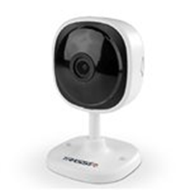 | "2 Мп Wi-Fi камера TRASSIR, матрица 1/2.9"" CMOS, разрешение FullHD (1920x1080)@25к/с, чувствительность 0.005Лк (F1.8) / 0Лк (с ИК), real WDR (105dB), ИК-подсветка до 10м, режим ""день/ночь"" (механический ИК-фильтр), поддержка Н.265, слот для MicroSD до 128Гб, встроенные микрофон/динамик, питание: 5В DC (micro-USB штекер), -10°C ... +50°C. Предназначена для работы в TRASSIR CLOUD. Не совместима с ПО TRASSIR." |  | 20,521₸
TR-W2C1 v2 2.8 |  | 2MP Wi-Fi камера TRASSIR с ИК-подсветкой. Матрица 1/2.9" CMOS, разрешение FullHD(1920x1080)@25к/с, чувствительность 0.005Лк (F1.8) / 0Лк (с ИК), DWDR 105dB, 3D-DNR, BLC, Defog, ИК-подсветка до 10м, режим "день/ночь" (механический ИК-фильтр), объектив 2.8 мм, поддержка кодеков H.264, Н.265, слот для MicroSD до 128Гб, встроенные микрофон и динамик, питание 5В DC (1A), -10°C ... +50°C. Аппаратная аналитика: пересечение линии, контроль области, детекция людей. Предназначена для работы в TRASSIR CLOUD. Не совместима с ПО TRASSIR. Гарантия 2 года |  | 20,521₸
TR-W2S1 v2 2.8 | 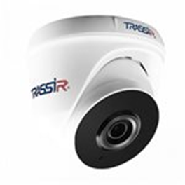 | 2Мп Wi-Fi IP-камера с ИК-подсветкой. Матрица 1/2.9" CMOS, разрешение FullHD(1920x1080) @25ps, чувствительность: 0.005Лк (F1.8) / 0Лк (ИК вкл.), DWDR (105dB), 3D-DNR, BLC, Defog, ИК-подсветка до 20 м, режим "день/ночь" (механический ИК-фильтр), объектив 2.8 мм, поддержка кодеков H.264, H.265, встроенные микрофон и динамик, слот для MicroSD до 128 Гб, питание 12В DC (1A), -10°C ... +50°C. Аппаратная аналитика: детектор людей, контроль области, детектор пересечения линий. Предназначена для работы в TRASSIR CLOUD. Не совместима с ПО TRASSIR. Гарантия 2 года |  | 41,101₸
TR-W2B5 v2 2.8 | 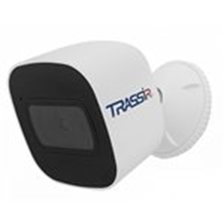 | 2Мп Wi-Fi-камера с ИК-подсветкой. Матрица 1/2.9" CMOS, разрешение FullHD(1920x1080) @25fps, чувствительность: 0.005Лк (F1.8) / 0Лк (ИК вкл.), DWDR (105dB), 3D-DNR, BLC, Defog, ИК-подсветка до 20 м, режим "день/ночь" (механический ИК-фильтр), объектив 2.8 мм, поддержка кодеков H.264, H.265, встроенные микрофон и динамик, слот для MicroSD до 128 Гб, питание 5В DC (1.5A), -40°C ... +60°C, IP66. Аппаратная аналитика: пересечение линии, контроль области, детекция людей. Предназначена для работы в TRASSIR CLOUD. Не совместима с ПО TRASSIR. Гарантия 2 года |  | 41,101₸
TR-W2D5 v2 2.8 | 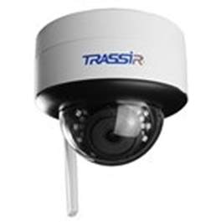 | 2Мп Wi-Fi-камера с ИК-подсветкой. Матрица 1/2.9" CMOS, разрешение FullHD(1920x1080) @25ps, чувствительность 0.005Лк (F1.8) / 0Лк (ИК вкл.), DWDR (105dB), 3D-DNR, BLC, Defog, ИК-подсветка до 25 м, режим "день/ночь" (механический ИК-фильтр), объектив 2.8 мм, поддержка кодеков H.264, H.265, встроенный микрофон, слот для MicroSD до 128 Гб, питание 12В DC (1A), -40°C ... +60°C, IP66, IK10. Аппаратная аналитика: пересечение линии, контроль области, детекция людей. Предназначена для работы в TRASSIR CLOUD. Не совместима с ПО TRASSIR. Гарантия 2 года |  | 58,741₸
TR-W2S1PT 2.8 | 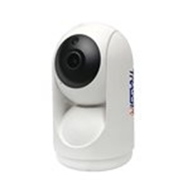 | 2MP Wi-Fi камера TRASSIR с ИК-подсветкой и функцией поворота\наклона. Матрица 1/2.9" CMOS, разрешение FullHD(1920x1080)@25к/с, чувствительность 0.01Лк (F2.0) / 0Лк (с ИК), DWDR , 3D-DNR, ИК-подсветка до 10м, режим "день/ночь" (механический ИК-фильтр), объектив 2.8 мм, поддержка кодеков H.264, Н.265, H.265+ слот для MicroSD до 256Гб, встроенные микрофон и динамик, питание 5В DC (1A), -10°C ... +50°C. Аппаратная аналитика: пересечение линии, контроль области, детекция людей. Предназначена для работы в TRASSIR CLOUD. Не совместима с ПО TRASSIR. Гарантия 2 года |  | 57,565₸
2TRCloud2000 (Новинка) | 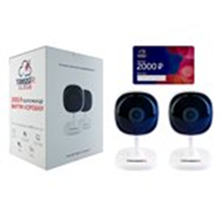 | Основные преимущества: комплект дешевле, чем покупка каждого компонента по отдельности. С помощью карты пополнения счета TRASSIR Cloud номиналом 2000 пользователь может подключить запись и хранения архива в облаке в среднем на 6 мес. TR-W2C1 - 2 шт. 2 Мп Wi-Fi камера TRASSIR, матрица 1/2.9" CMOS, разрешение FullHD(1920x1080)@25к/с, чувствительность 0.005Лк (F1.8) / 0Лк (с ИК), real WDR (105dB), ИК-подсветка до 10м, режим "день/ночь" (механический ИК-фильтр), поддержка Н.265, слот для MicroSD до 128Гб, встроенные микрофон/динамик, питание: 5В DC (micro-USB штекер), -10°C ... +50°C. Предназначены для работы в TRASSIR CLOUD. Не совместимы с ПО TRASSIR. |  | 46,922₸
3TRCloud2000 (Новинка) | 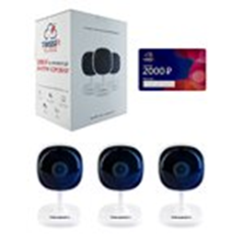 | Основные преимущества: комплект дешевле, чем покупка каждого компонента по отдельности. С помощью карты пополнения счета TRASSIR Cloud номиналом 2000 пользователь может подключить запись и хранения архива в облаке в среднем на 6 мес. TR-W2C1 - 3 шт. 2 Мп Wi-Fi камера TRASSIR, матрица 1/2.9" CMOS, разрешение FullHD(1920x1080)@25к/с, чувствительность 0.005Лк (F1.8) / 0Лк (с ИК), real WDR (105dB), ИК-подсветка до 10м, режим "день/ночь" (механический ИК-фильтр), поддержка Н.265, слот для MicroSD до 128Гб, встроенные микрофон/динамик, питание: 5В DC (micro-USB штекер), -10°C ... +50°C. Предназначены для работы в TRASSIR CLOUD. Не совместимы с ПО TRASSIR. |  | 67,444₸
4TRCloud3000 (Новинка) | 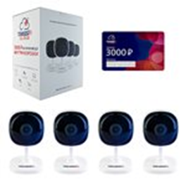 | Основные преимущества: комплект дешевле, чем покупка каждого компонента по отдельности. С помощью карты пополнения счета TRASSIR Cloud номиналом 3000 пользователь может подключить запись и хранения архива в облаке в среднем на 6 мес. TR-W2C1 - 4 шт. 2 Мп Wi-Fi камера TRASSIR, матрица 1/2.9" CMOS, разрешение FullHD(1920x1080)@25к/с, чувствительность 0.005Лк (F1.8) / 0Лк (с ИК), real WDR (105dB), ИК-подсветка до 10м, режим "день/ночь" (механический ИК-фильтр), поддержка Н.265, слот для MicroSD до 128Гб, встроенные микрофон/динамик, питание: 5В DC (micro-USB штекер), -10°C ... +50°C. Предназначены для работы в TRASSIR CLOUD. Не совместимы с ПО TRASSIR. В комплекте с камерами Вы получите промокод на сумму 3000р. для активации в личном кабинете Trassir Cloud. |  | 90,905₸
TRCloud1000 (Новинка) | 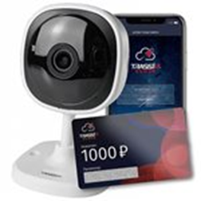 | Уже в продаже! 2 Мп Wi-Fi камера TRASSIR, матрица 1/2.9" CMOS, разрешение FullHD(1920x1080)@25к/с, чувствительность 0.005Лк (F1.8) / 0Лк (с ИК), real WDR (105dB), ИК-подсветка до 10м, режим "день/ночь" (механический ИК-фильтр), поддержка Н.265, слот для MicroSD до 128Гб, встроенные микрофон/динамик, питание: 5В DC (micro-USB штекер), -10°C ... +50°C. Предназначена для работы в TRASSIR CLOUD. Не совместима с ПО TRASSIR. В комплекте с камерой Вы получите промокод на сумму 1000р. для активации в личном кабинете Trassir Cloud. Выгода в 500р. при покупке комплекта! |  | 23,461₸
W2D5Street (Новинка) | 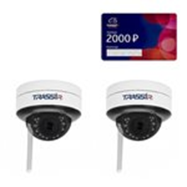 | Комплект из двух уличных 2 Мп WiFi-камер для работы в TRASSIR Cloud со встроенным детектором человека. В комплекте с камерами Вы получите промокод на сумму 2000р. для активации в личном кабинете Trassir Cloud. Предназначены для работы в TRASSIR CLOUD. Не совместимы с ПО TRASSIR. 2 Мп Wi-Fi-камера с ИК-подсветкой. Матрица 1/2.9" CMOS, разрешение FullHD(1920x1080) @25ps, чувствительность: 0.005Лк (F1.8) / 0Лк (ИК вкл.), режим "день/ночь" (механический ИК-фильтр), объектив 2.8 мм, поддержка кодека H.265, real WDR (105dB), 3D-DNR, BLC, Defog, встроенный микрофон, слот для MicroSD до 128 Гб, питание 12В DC (1A), -40°C ... +60°C, грозозащита - TVS 4000V, IP66, IK10, ИК-подсветка до 25 м. Базовая встроенная аналитика (пересечение линии, контроль области, детекция людей). |  | 123,362₸
CloudBulletPoE (Новинка) | 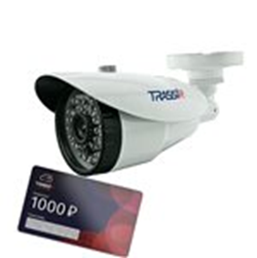 | Выгода в 500р. при покупке комплекта! Новинка! Уличная 2Мп IP-камера с ИК-подсветкой, в комплекте с которой Вы получите промокод на сумму 1000₽ для активации в личном кабинете Trassir Cloud. Матрица 1/2.9" CMOS, разрешение FullHD(1920x1080) @25fps, чувствительность: 0.005Лк (F1.8), режим "день/ночь" (механический ИК-фильтр), объектив 2.8 мм, поддержка кодека H.265+, real WDR (105dB), 3D-DNR, BLC, Defog, питание PoE (802.3af) / 12V DC, -40°C ... +60°C, IP67, грозозащита TVS 4000V, ИК-подсветка до 30 м. Поддержка TRASSIR Cloud. ПО TRASSIR приобретается отдельно. Базовая встроенная аналитика (пересечение линии, контроль области, детекция людей). |  | 44,041₸
CloudBulletWifi (Новинка) | 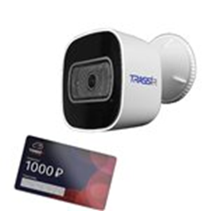 | Выгода в 500р. при покупке комплекта! Новинка! Уличная 2Мп IP-камера с ИК-подсветкой, в комплекте с которой Вы получите промокод на сумму 1000₽ для активации в личном кабинете Trassir Cloud. Матрица 1/2.9" CMOS, разрешение FullHD(1920x1080) @25ps, чувствительность: 0.005Лк (F1.8) / 0Лк (ИК вкл.), режим "день/ночь" (механический ИК-фильтр), объектив 2.8 мм, поддержка кодека H.265, real WDR (105dB), 3D-DNR, BLC, Defog, встроенный микрофон, встроенный динамик, слот для MicroSD до 128 Гб, питание 5В DC (1.5A), -40°C ... +60°C, грозозащита - TVS 4000V, IP66, ИК-подсветка до 20 м. Базовая встроенная аналитика (пересечение линии, контроль области, детекция людей). Предназначена для работы в TRASSIR CLOUD. Не совместима с ПО TRASSIR. |  | 44,041₸
W2D5Cloud1000 (Новинка) | 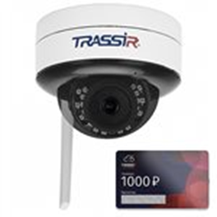 | Уличная 2 Мп WiFi-камера для работы в TRASSIR Cloud со встроенным детектором человека. В комплекте с камерой Вы получите промокод на сумму 1000р. для активации в личном кабинете Trassir Cloud. Предназначена для работы в TRASSIR CLOUD. Не совместима с ПО TRASSIR 2 Мп Wi-Fi-камера с ИК-подсветкой. Матрица 1/2.9" CMOS, разрешение FullHD(1920x1080) @25ps, чувствительность: 0.005Лк (F1.8) / 0Лк (ИК вкл.), режим "день/ночь" (механический ИК-фильтр), объектив 2.8 мм, поддержка кодека H.265, real WDR (105dB), 3D-DNR, BLC, Defog, встроенный микрофон, слот для MicroSD до 128 Гб, питание 12В DC (1A), -40°C ... +60°C, грозозащита - TVS 4000V, IP66, IK10, ИК-подсветка до 25 м. Базовая встроенная аналитика (пересечение линии, контроль области, детекция людей). |  | 61,681₸
4TR1Cloud3000 (Новинка) | 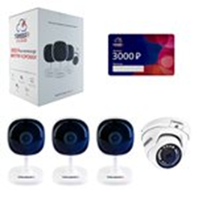 | Основные преимущества: комплект дешевле, чем покупка каждого компонента по отдельности. С помощью карты пополнения счета TRASSIR Cloud номиналом 3000 пользователь может подключить запись и хранения архива в облаке в среднем на 6 мес. TR-W2C1 - 3 шт. 2 Мп Wi-Fi камера TRASSIR, матрица 1/2.9" CMOS, разрешение FullHD(1920x1080)@25к/с, чувствительность 0.005Лк (F1.8) / 0Лк (с ИК), real WDR (105dB), ИК-подсветка до 10м, режим "день/ночь" (механический ИК-фильтр), поддержка Н.265, слот для MicroSD до 128Гб, встроенные микрофон/динамик, питание: 5В DC (micro-USB штекер), -10°C ... +50°C. TR-D2S5 - 1 шт. Бюджетная 2MP вандалостойкая миниатюрная IP-камера. 1/2.7'' CMOS матрица, чувствительность: 0.005 Лк (F1.8) / 0 Лк (F1.8; ИК вкл.), разрешение FullHD 1920*1080 @ 25 fps, кодек H.265, WDR 96bB, 3D-NR, BLC, Defog, режим "день/ночь" (механический ИК-фильтр), питание 12VDC или PoE (802.3af), -40…+60°C, IP66, ИК-подсветка до 25м. Предназначены для работы в TRASSIR CLOUD. Не совместимы с ПО TRASSIR. |  | 111,485₸
D2121IR3Wv3Cloud (Новинка) | 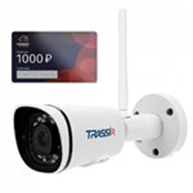 | Выгода в 500р. при покупке комплекта! Новинка! Компактная 2Мп WiFi-камера, в комплекте с которой Вы получите промокод на сумму 1000₽ для активации в личном кабинете Trassir Cloud. Матрица 1/2.7" CMOS, чувствительность: 0.005Лк (F1.8) / 0Лк (с ИК), разрешение FullHD (1920x1080) @25fps, кодек H.265+, объектив 2.8 мм, режим "день/ночь" (механический ИК-фильтр), real WDR (120dB), 3D-NR, BLC, Defog, разъем под microSD до 128 Гб (Edge Storage), встроенный микрофон, питание 12В, -40°C ... +60°C, IP67, ИК-подсветка до 35м. Встроенная базовая аналитика: детектор людей, детектор пересечения линии, детектор контроля области. Поддержка TRASSIR Cloud. ПО TRASSIR в подарок! |  | 72,853₸
CloudOutdoorSphere (Новинка) | 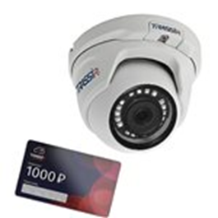 | Выгода в 500р. при покупке комплекта! Новинка! Уличная 2Мп IP-камера с ИК-подсветкой, в комплекте с которой Вы получите промокод на сумму 1000₽ для активации в личном кабинете Trassir Cloud. Матрица 1/2.9" CMOS, разрешение FullHD(1920x1080) @25fps, чувствительность: 0.005Лк (F1.8), режим "день/ночь" (механический ИК-фильтр), объектив 2.8 мм, поддержка кодека H.265+, real WDR (105dB), 3D-DNR, BLC, Defog, питание PoE (802.3af) / 12V DC, -40°C ... +60°C, IP66, TVS 4000V, ИК-подсветка до 25 м. Поддержка TRASSIR Cloud. ПО TRASSIR приобретается отдельно. Базовая встроенная аналитика (пересечение линии, контроль области, детекция людей). |  | 44,041₸
CloudInternalSphere (Новинка) | 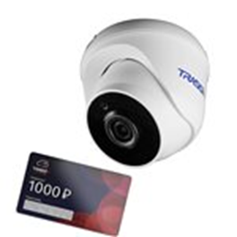 | Выгода в 500р. при покупке комплекта! Новинка! Компактная Wi-Fi 2Мп IP-камера с ИК-подсветкой, в комплекте с которой Вы получите промокод на сумму 1000₽ для активации в личном кабинете Trassir Cloud. Матрица 1/2.9" CMOS, разрешение FullHD(1920x1080) @25ps, чувствительность: 0.005Лк (F1.8) / 0Лк (ИК вкл.), режим "день/ночь" (механический ИК-фильтр), объектив 2.8 мм, поддержка кодека H.265, real WDR (105dB), 3D-DNR, BLC, Defog, встроенный микрофон, встроенный динамик, слот для MicroSD до 128 Гб, питание 12В DC (1A), -10°C ... +50°C, грозозащита - TVS 4000V, ИК-подсветка до 20 м. Встроенная аналитика: детектор людей, контроль области, детектор пересечения линий. Предназначена для работы в TRASSIR CLOUD. Не совместима с ПО TRASSIR! |  | 44,041₸
Куб (Новинка) | 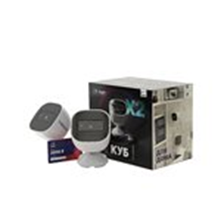 | Выгода в 1000р. при покупке комплекта! Новинка! Две уличные 2Мп IP-камеры с ИК-подсветкой, в комплекте с которой Вы получите промокод на сумму 2000₽ для активации в личном кабинете Trassir Cloud. Матрица 1/2.9" CMOS, разрешение FullHD(1920x1080) @25ps, чувствительность: 0.005Лк (F1.8) / 0Лк (ИК вкл.), режим "день/ночь" (механический ИК-фильтр), объектив 2.8 мм, поддержка кодека H.265, real WDR (105dB), 3D-DNR, BLC, Defog, встроенный микрофон, встроенный динамик, слот для MicroSD до 128 Гб, питание 5В DC (1.5A), -40°C ... +60°C, грозозащита - TVS 4000V, IP66, ИК-подсветка до 20 м. Базовая встроенная аналитика (пересечение линии, контроль области, детекция людей). Предназначена для работы в TRASSIR CLOUD. Не совместима с ПО TRASSIR. |  | 88,082₸
Антивор (Новинка) | 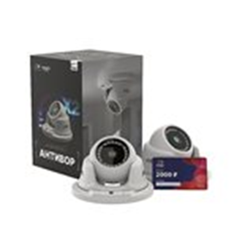 | Выгода в 1000р. при покупке комплекта! Новинка! Две уличные 2Мп IP-камеры с ИК-подсветкой, в комплекте с которой Вы получите промокод на сумму 2000₽ для активации в личном кабинете Trassir Cloud. Матрица 1/2.9" CMOS, разрешение FullHD(1920x1080) @25fps, чувствительность: 0.005Лк (F1.8), режим "день/ночь" (механический ИК-фильтр), объектив 2.8 мм, поддержка кодека H.265+, real WDR (105dB), 3D-DNR, BLC, Defog, питание PoE (802.3af) / 12V DC, -40°C ... +60°C, IP66, TVS 4000V, ИК-подсветка до 25 м. Поддержка TRASSIR Cloud. ПО TRASSIR приобретается отдельно. Базовая встроенная аналитика (пересечение линии, контроль области, детекция людей). |  | 88,082₸
Домашний 2 (Новинка) | 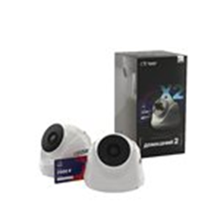 | Выгода в 1000р. при покупке комплекта! Новинка! Две компактные Wi-Fi 2Мп IP-камеры с ИК-подсветкой, в комплекте с которой Вы получите промокод на сумму 2000₽ для активации в личном кабинете Trassir Cloud. Матрица 1/2.9" CMOS, разрешение FullHD(1920x1080) @25ps, чувствительность: 0.005Лк (F1.8) / 0Лк (ИК вкл.), режим "день/ночь" (механический ИК-фильтр), объектив 2.8 мм, поддержка кодека H.265, real WDR (105dB), 3D-DNR, BLC, Defog, встроенный микрофон, встроенный динамик, слот для MicroSD до 128 Гб, питание 12В DC (1A), -10°C ... +50°C, грозозащита - TVS 4000V, ИК-подсветка до 20 м. Встроенная аналитика: детектор людей, контроль области, детектор пересечения линий. Предназначена для работы в TRASSIR CLOUD. Не совместима с ПО TRASSIR! |  | 88,082₸
Улица 365 (Новинка) | 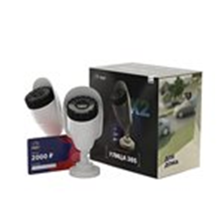 | Выгода в 1000р. при покупке комплекта! Новинка! Две уличные 2Мп IP-камеры с ИК-подсветкой, в комплекте с которой Вы получите промокод на сумму 2000₽ для активации в личном кабинете Trassir Cloud. Матрица 1/2.9" CMOS, разрешение FullHD(1920x1080) @25fps, чувствительность: 0.005Лк (F1.8), режим "день/ночь" (механический ИК-фильтр), объектив 2.8 мм, поддержка кодека H.265+, real WDR (105dB), 3D-DNR, BLC, Defog, питание PoE (802.3af) / 12V DC, -40°C ... +60°C, IP67, грозозащита TVS 4000V, ИК-подсветка до 30 м. Поддержка TRASSIR Cloud. ПО TRASSIR приобретается отдельно. Базовая встроенная аналитика (пересечение линии, контроль области, детекция людей). |  | 88,082₸
Cloud Outdoor Сylinder (Новинка) | 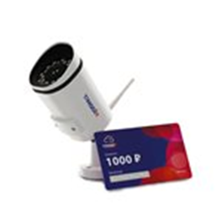 | Выгода в 500р. при покупке комплекта! Новинка! Уличная 5Мп IP-камера с ИК-подсветкой, в комплекте с которой Вы получите промокод на сумму 1000₽ для активации в личном кабинете Trassir Cloud. TR-D2151IR3 (2.8 мм) укомплектована объективом с фиксированным фокусным расстоянием 2.8 мм, углом обзора по горизонтали 102°, вертикали — 72°, апертурой F/1.8. Оснащена сетевым портом RJ-45, слотом для microSD емкостью до 128 Гбайт, разъемом питания. Питание — 12 В постоянного тока или PoE. Максимальная потребляемая мощность — 4.8 Вт. Размер — Ø184.67x66.50х63.05 мм. Вес — 460 г. Базовая встроенная аналитика (пересечение линии, контроль области, детекция людей). Предназначена для работы в TRASSIR CLOUD. Не совместима с ПО TRASSIR. |  | 89,317₸
CloudCube5 (Новинка) | 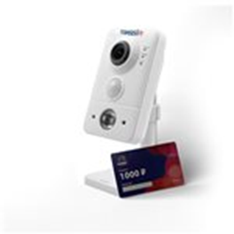 | Выгода в 500р. при покупке комплекта! Новинка! Компактная 5Мп IP-камера с ИК-подсветкой, в комплекте с которой Вы получите промокод на сумму 1000₽ для активации в личном кабинете Trassir Cloud. TR-D7151IR1 (2.8 мм) укомплектована объективом с фиксированным фокусным расстоянием 2.8 мм, углом обзора по горизонтали 102°, вертикали — 72°, апертурой F/1.8. Оснащена сетевым портом RJ-45, слотом для microSD емкостью до 128 Гбайт, разъемом питания. При пиковых нагрузках потребляет не более 4.6 Вт. Питание — 12 В DC, PoE. Размер — 60.0×99.0×32.8 мм. Вес — 95 г. Рабочие температуры — –10 °C… +50 °C. Встроенная аналитика: детектор людей, контроль области, детектор пересечения линий. Предназначена для работы в TRASSIR CLOUD. Не совместима с ПО TRASSIR! |  | 92,786₸
CloudCube1 (Новинка) | 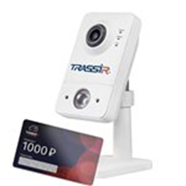 | Выгода в 500р. при покупке комплекта! Новинка! Компактная 2MP Wi-Fi IP-камера, в комплекте с которой Вы получите промокод на сумму 1000₽ для активации в личном кабинете Trassir Cloud. 1/2.9'' CMOS матрица, 0.005 Лк (F1.8) / 0 Лк (F1.8; ИК вкл.), объектив 2.8 мм с ИК-подсветкой. Разрешение FullHD (1920x1080) @ 25 к/с, WDR 105dB, 3D-NR, BLC, Defog, режим день/ночь (механический ИК-фильтр), встроенный архив (Edge Storage) - microSD до 128 Гб, двусторонний аудиоканал (встроенные динамик и микрофон), ИК-подсветка до 10м, -10°C…+50°C. Кронштейн и БП в комплекте. ПО TRASSIR в подарок! |  | 71,677₸
Уличные цилиндрические с вариофокальным объективом
Модель | Изображение | Описание | Примечание | Розница, тг
TR-D2123IR6 v6 2.7-13.5 | 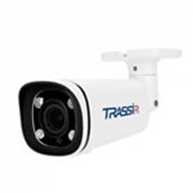 | Уличная 2Мп IP-камера с ИК-подсветкой. Матрица 1/2.7" CMOS, разрешение 2Мп FullHD (1920?1080) @25fps, чувствительность: 0.003Лк (F1.6), режим "день/ночь" (механический ИК-фильтр), вариофокальный объектив 2.7-13.5 мм, поддержка кодека H.265+, real WDR (120dB), 3D-DNR, BLC, Defog, встроенный микрофон, аудиовход/аудиовыход, слот для MicroSD до 128 Гб, питание PoE (802.3af) / 12V DC, тревожный вход/выход, -40°C ... +60°C, IP67, IK08, TVS 4000V, ИК-подсветка до 60 м. Базовая встроенная аналитика (пересечение линии, контроль области, детекция людей). Поддержка TRASSIR Cloud. ПО TRASSIR в подарок! Гарантия 5 лет. |  | 90,199₸
TR-D2122ZIR3 v6 2.8-8 | 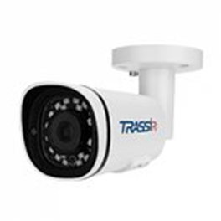 | Уличная 2Мп IP-камера с ИК-подсветкой. Матрица 1/2.7" CMOS, разрешение 2Мп FullHD (1920?1080) @25fps, чувствительность: 0.003Лк (F1.6), режим "день/ночь" (механический ИК-фильтр), вариофокальный объектив 2.8-8 мм (мотор-зум), поддержка кодека H.265+, real WDR (120dB), 3D-DNR, BLC, Defog, встроенный микрофон, слот для MicroSD до 128 Гб, питание PoE (802.3af) / 12V DC, -40°C ... +60°C, IP67, TVS 4000V, ИК-подсветка до 35 м. Базовая встроенная аналитика (пересечение линии, контроль области, детекция людей). Поддержка TRASSIR Cloud. ПО TRASSIR в подарок! Гарантия 5 лет. |  | 92,963₸
TR-D2123ZCL6 2.7-13.5 |  | Уличная FTC IP-камера для полноцветной ночной съемки. Матрица 1/2.8" CMOS 2Мп, чувствительность: 0.0015Лк (F1.0) / 0Лк (LED вкл.), разрешение FullHD(1920x1080) @ 25 к/с, моторизованный объектив 2.7-13.5 мм, режим "день/ночь" (FTC), кодек H.265+, real WDR (120 dB), 3D-DNR, ROI, Defog, встроенный микрофон, встроенный видеоархив (Edge Storage) - MicroSD до 128 Гб, LED-подсветка до 25 м; питание 12В DC или PoE (802.3af), -40°C ... +60°C, IP67, IK08, TVS 4000V. Встроенная аналитика: детектор людей, детектор пересечения линии, детектор контроля области. Поддержка TRASSIR CLOUD. ПО TRASSIR в подарок! Гарантия 5 лет. |  | 91,375₸
TR-D2153IR6 2.7-13.5 (Снимается с производства) |  | Уличная 5Мп IP-камера с ИК-подсветкой и вариофокальным объективом. Матрица 1/2.8" CMOS, разрешение 5Мп (2592x1944) @15fps, 4Мп (2592x1520) @20fps, 3Мп (2304x1296) @25fps, чувствительность: 0.002 (F1.8), режим "день/ночь" (механичесский ИК-фильтр), вариофокальный объектив 2.7-13.5 мм, поддержка кодека H.265+, real WDR (120dB), 3D-DNR, BLC, Defog, двусторонний аудиоканал (аудиовход/аудиовыход, встроенный микрофон), тревожные вход/выход, слот для MicroSD до 128 Гб, питание PoE (802.3af) / 12V DC, -40°C ... +60°C, IP67, IK08, грозозащита - TVS 4000V, ИК-подсветка до 60 м. Поддержка TRASSIR Cloud. Базовая встроенная аналитика (пересечение линии, контроль области, детекция людей). ПО TRASSIR в подарок! Гарантия 5 лет. |  | 111,073₸
TR-D2153IR6 v2 2.7-13.5 |  | Уличная 5Мп IP-камера с ИК-подсветкой и вариофокальным объективом. Матрица 1/2.8" CMOS, разрешение 5Мп (2560x1920) @25fps, режим "день/ночь" (механичесский ИК-фильтр), вариофокальный объектив 2.7-13.5 мм, поддержка кодеков H.264, H.265, H.265+, real WDR (120dB), 3D-DNR, BLC, Defog, двусторонний аудиоканал (аудиовход/аудиовыход, встроенный микрофон), тревожные вход/выход, слот для MicroSD до 128 Гб, питание PoE (802.3af) / 12V DC, -40°C ... +60°C, IP67, IK08, грозозащита - TVS 4000V, ИК-подсветка до 60 м. Встроенная аналитика: пересечение линии, контроль области (детектор вторжения / выхода из зоны), детекция людей. Поддержка TRASSIR Cloud. ПО TRASSIR в подарок! Гарантия 5 лет. |  | 111,073₸
TR-D2152ZIR3 2.8-8 |  | Уличная 5Мп IP-камера с ИК-подсветкой и мотор-зумом. Матрица 1/2.8" CMOS, разрешение 5Мп (2592x1944) @15fps, 4Мп (2592x1520) @20fps, 3Мп (2304x1296) @25fps, чувствительность: 0.003Лк (F1.8), режим "день/ночь" (механический ИК-фильтр), мотооризированный объектив 2.8-8 мм, поддержка кодека H.265+, real WDR (120dB), 3D-DNR, BLC, Defog, встроенный микрофон, слот для MicroSD до 128 Гб, питание PoE (802.3af) / 12V DC, -40°C ... +60°C, IP67, ИК-подсветка до 35 м. Базовая встроенная аналитика (пересечение линии, контроль области, детекция людей). Поддержка TRASSIR Cloud. ПО TRASSIR в подарок! Гарантия 5 лет. |  | 114,484₸
TR-D2152ZIR3 v2 2.8-8 |  | Уличная 5Мп IP-камера с ИК-подсветкой и мотор-зумом. Матрица 1/2.8" CMOS, разрешение 5Мп (2560x1920) @25fps, режим "день/ночь" (механический ИК-фильтр), мотооризированный объектив 2.8-8 мм, поддержка кодеков H.264, H.265, H.265+, real WDR (120dB), 3D-DNR, BLC, Defog, встроенный микрофон, слот для MicroSD до 128 Гб, питание PoE (802.3af) / 12V DC, -40°C ... +60°C, IP67, ИК-подсветка до 35 м. Встроенная аналитика: пересечение линии, контроль области (детектор вторжения / выхода из зоны), детекция людей. Поддержка TRASSIR Cloud. ПО TRASSIR в подарок! Гарантия 5 лет. |  | 114,484₸
TR-D2183IR6 v3 2.7-13.5 | 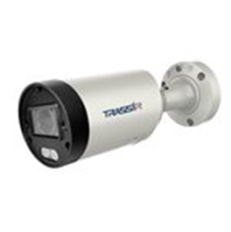 | Уличная 8Мп IP-камера с ИК-подсветкой. Матрица 1/2.7" CMOS, разрешение 8Мп (3840x2160) @15fps, 5MP(2592x1944) @25fps; чувствительность: 0.003Лк (F1.3), режим "день/ночь" (механический ИК-фильтр), объектив 2.7-13.5 мм, поддержка кодеков H.264, H.264+, H.265, H.265+, real WDR (120dB), 3D-DNR, BLC, Defog, встроенный микрофон, аудиовход/выход, тревожные вход/выход, слот для MicroSD до 128 Гб, питание PoE (802.3af) / 12V DC, -40°C ... +60°C, IP67, TVS 4000V, ИК-подсветка до 60 м. Встроенная аналитика: вторжение, пересечение линии, вторжение в зону, выход из зоны, детектор скорости, детектор праздношатания, детектор толпы, детектор расфокусировки, детектор оставленных предметов, детектор пропавших предметов, детектор парковки, детектор саботажа, детектор аудио. Поддержка TRASSIR Cloud. ПО TRASSIR в подарок! Гарантия 5 лет. |  | 189,277₸
TR-D2183ZIR6 v3 2.7-13.5 | 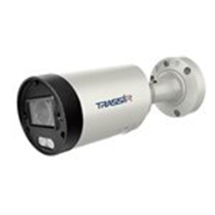 | Уличная 8Мп IP-камера с ИК-подсветкой. Матрица 1/2.7" CMOS, разрешение 8Мп (3840x2160) @15fps, 5MP(2592x1944) @25fps; чувствительность: 0.003Лк (F1.3), режим "день/ночь" (механический ИК-фильтр), объектив 2.7-13.5 мм, поддержка кодеков H.264, H.264+, H.265, H.265+, real WDR (120dB), 3D-DNR, BLC, Defog, встроенный микрофон, аудиовход/выход, тревожные вход/выход, слот для MicroSD до 128 Гб, питание PoE (802.3af) / 12V DC, -40°C ... +60°C, IP67, TVS 4000V, ИК-подсветка до 60 м. Встроенная аналитика: вторжение, пересечение линии, вторжение в зону, выход из зоны, детектор скорости, детектор праздношатания, детектор толпы, детектор расфокусировки, детектор оставленных предметов, детектор пропавших предметов, детектор парковки, детектор саботажа, детектор аудио. Поддержка TRASSIR Cloud. ПО TRASSIR в подарок! Гарантия 5 лет. |  | 195,098₸
AC-D2183WDZIR5 | 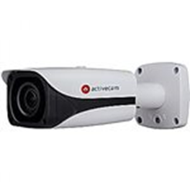 | Уличная всепогодная q4K (8MP) IP-камера с мотор-зумом и автофокусом. Матрица 1/2.5'' Sony STARVIS 8MP CMOS, чувствительность: 0.002 Лк (F1.4) / 0 Лк (F1.4; ИК вкл.), разрешение 8MP (3840?2160) @ 15fps / 3MP (2304?1296) @ 25fps, кодек H.265, объектив - трансфокатор 2.7-12мм с АРД (зум х4, автофокус), режим "день/ночь" (механический ИК-фильтр), WDR 120dB, 3D-NR, BLC/HLC, Defog, ROI, Edge Storage (запись на microSD до 128 Гб), расширенная аппаратная видеоаналитика, двусторонний звук, тревожные вх/вых, питание 12V DC или PoE (802.3af), обогреватель, -45°C … +60°C, IP67, IK10, ИК-подсветка до 50м. Монтажная коробка в комплекте. Поддержка TRASSIR CLOUD. ПО TRASSIR в подарок! Гарантия 5 лет. |  | 293,941₸
Профессиональные камеры линейки "TREND"
Уличные цилиндрические с фиксированным объективом
Модель | Изображение | Описание | Примечание | Розница, тг
TR-D2121IR3 v6 2.8 |  | Уличная 2Мп IP-камера с ИК-подсветкой. Матрица 1/2.7" CMOS, разрешение 2Мп FullHD (1920?1080) @25fps, чувствительность: 0.005Лк (F1.8), режим "день/ночь" (механический ИК-фильтр), объектив 2.8 мм, поддержка кодека H.265+, real WDR (120dB), 3D-DNR, BLC, Defog, встроенный микрофон, слот для MicroSD до 128 Гб, питание PoE (802.3af) / 12V DC, -40°C ... +60°C, IP67, TVS 4000V, ИК-подсветка до 35 м. Базовая встроенная аналитика (пересечение линии, контроль области, детекция людей). Поддержка TRASSIR Cloud. ПО TRASSIR в подарок! Гарантия 5 лет. |  | 65,797₸
TR-D2121IR3 v6 3.6 |  | Уличная 2Мп IP-камера с ИК-подсветкой. Матрица 1/2.7" CMOS, разрешение 2Мп FullHD (1920?1080) @25fps, чувствительность: 0.005Лк (F1.8), режим "день/ночь" (механический ИК-фильтр), объектив 3.6 мм, поддержка кодека H.265+, real WDR (120dB), 3D-DNR, BLC, Defog, встроенный микрофон, слот для MicroSD до 128 Гб, питание PoE (802.3af) / 12V DC, -40°C ... +60°C, IP67, TVS 4000V, ИК-подсветка до 35 м. Базовая встроенная аналитика (пересечение линии, контроль области, детекция людей). Поддержка TRASSIR Cloud. ПО TRASSIR в подарок! Гарантия 5 лет. |  | 65,797₸
TR-D2121CL3 2.8 | 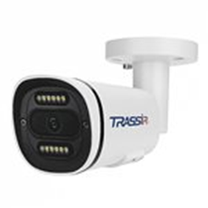 | Уличная FTC IP-камера для полноцветной ночной съемки. Матрица 1/2.8" CMOS 2Мп, чувствительность: 0.0015Лк (F1.0) / 0Лк (LED вкл.), разрешение FullHD(1920x1080) @ 25 к/с, объектив 2.8 мм, режим "день/ночь" (FTC), кодек H.265+, real WDR (120 dB), 3D-DNR, ROI, Defog, встроенный микрофон, встроенный видеоархив (Edge Storage) - MicroSD до 128 Гб, LED-подсветка до 35 м; питание 12В DC или PoE (802.3af), -40°C ... +60°C, IP67, TVS 4000V. Встроенная аналитика: детектор людей, детектор пересечения линии, детектор контроля области. Поддержка TRASSIR CLOUD. ПО TRASSIR в подарок! Гарантия 5 лет. |  | 59,329₸
TR-D2121CL3 4.0 |  | Уличная FTC IP-камера для полноцветной ночной съемки. Матрица 1/2.8" CMOS 2Мп, чувствительность: 0.0015Лк (F1.0) / 0Лк (LED вкл.), разрешение FullHD(1920x1080) @ 25 к/с, объектив 4 мм, режим "день/ночь" (FTC), кодек H.265+, real WDR (120 dB), 3D-DNR, ROI, Defog, встроенный микрофон, встроенный видеоархив (Edge Storage) - MicroSD до 128 Гб, LED-подсветка до 35 м; питание 12В DC или PoE (802.3af), -40°C ... +60°C, IP67, TVS 4000V. Встроенная аналитика: детектор людей, детектор пересечения линии, детектор контроля области. Поддержка TRASSIR CLOUD. ПО TRASSIR в подарок! Гарантия 5 лет. |  | 59,329₸
TR-D2121CL3W 2.8 | 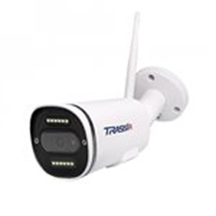 | Уличная FTC Wi-Fi IP-камера для полноцветной ночной съемки. Матрица 1/2.8" CMOS 2Мп, чувствительность: 0.0015Лк (F1.0) / 0Лк (LED вкл.), разрешение FullHD(1920x1080) @ 25 к/с, объектив 2.8 мм, режим "день/ночь" (FTC), кодек H.265+, real WDR (120 dB), 3D-DNR, ROI, Defog, встроенные микрофон и динамик, встроенный видеоархив (Edge Storage) - MicroSD до 128 Гб, LED-подсветка до 35 м; питание 12В DC или PoE (802.3af), -40°C ... +60°C, IP66, TVS 4000V. Встроенная аналитика: детектор людей, детектор пересечения линии, детектор контроля области. Поддержка TRASSIR CLOUD. |  | 65,268₸
TR-D2121CL3W 4.0 |  | Уличная FTC Wi-Fi IP-камера для полноцветной ночной съемки. Матрица 1/2.8" CMOS 2Мп, чувствительность: 0.0015Лк (F1.0) / 0Лк (LED вкл.), разрешение FullHD(1920x1080) @ 25 к/с, объектив 4 мм, режим "день/ночь" (FTC), кодек H.265+, real WDR (120 dB), 3D-DNR, ROI, Defog, встроенные микрофон и динамик, встроенный видеоархив (Edge Storage) - MicroSD до 128 Гб, LED-подсветка до 35 м; питание 12В DC или PoE (802.3af), -40°C ... +60°C, IP66, TVS 4000V. Встроенная аналитика: детектор людей, детектор пересечения линии, детектор контроля области. Поддержка TRASSIR CLOUD. |  | 65,268₸
TR-D2151IR3 2.8 (Снимается с производства) |  | Уличная 5Мп IP-камера с ИК-подсветкой. Матрица 1/2.8" CMOS, разрешение 5Мп (2592x1944) @15fps, 4Мп (2592x1520) @20fps, 3Мп (2304x1296) @25fps, чувствительность: 0.003Лк (F1.8), режим "день/ночь" (механический ИК-фильтр), объектив 2.8 мм, поддержка кодека H.265+, real WDR (120dB), 3D-DNR, BLC, Defog, встроенный микрофон, слот для MicroSD до 128 Гб, питание PoE (802.3af) / 12V DC, -40°C ... +60°C, IP67, ИК-подсветка до 35 м. Базовая встроенная аналитика (пересечение линии, контроль области, детекция людей). Поддержка TRASSIR Cloud. ПО TRASSIR в подарок! Гарантия 5 лет. |  | 96,844₸
TR-D2151IR3 v2 2.8 |  | Уличная 5Мп IP-камера с ИК-подсветкой. Матрица 1/2.8" CMOS, разрешение 5Мп (2560x1920) @25fps, режим "день/ночь" (механический ИК-фильтр), объектив 2.8 мм, поддержка кодеков H.264, H.265, H.265+, real WDR (120dB), 3D-DNR, BLC, Defog, встроенный микрофон, слот для MicroSD до 128 Гб, питание PoE (802.3af) / 12V DC, -40°C ... +60°C, IP67, ИК-подсветка до 35 м. Встроенная аналитика: пересечение линии, контроль области (детектор вторжения / выхода из зоны), детекция людей. Поддержка TRASSIR Cloud. ПО TRASSIR в подарок! Гарантия 5 лет. |  | 96,844₸
TR-D2151IR3 3.6 (Снимается с производства) |  | Уличная 5Мп IP-камера с ИК-подсветкой. Матрица 1/2.8" CMOS, разрешение 5Мп (2592x1944) @15fps, 4Мп (2592x1520) @20fps, 3Мп (2304x1296) @25fps, чувствительность: 0.003Лк (F1.8), режим "день/ночь" (механический ИК-фильтр), объектив 3.6 мм, поддержка кодека H.265+, real WDR (120dB), 3D-DNR, BLC, Defog, встроенный микрофон, слот для MicroSD до 128 Гб, питание PoE (802.3af) / 12V DC, -40°C ... +60°C, IP67, ИК-подсветка до 35 м. Базовая встроенная аналитика (пересечение линии, контроль области, детекция людей). Поддержка TRASSIR Cloud. ПО TRASSIR в подарок! Гарантия 5 лет. |  | 96,844₸
TR-D2151IR3 v2 3.6 | 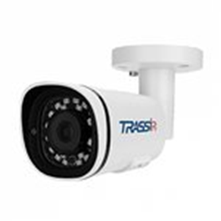 | Уличная 5Мп IP-камера с ИК-подсветкой. Матрица 1/2.8" CMOS, разрешение 5Мп (2560x1920) @25fps, режим "день/ночь" (механический ИК-фильтр), объектив 3.6 мм, поддержка кодеков H.264, H.265, H.265+, real WDR (120dB), 3D-DNR, BLC, Defog, встроенный микрофон, слот для MicroSD до 128 Гб, питание PoE (802.3af) / 12V DC, -40°C ... +60°C, IP67, ИК-подсветка до 35 м. Встроенная аналитика: пересечение линии, контроль области (детектор вторжения / выхода из зоны), детекция людей. Поддержка TRASSIR Cloud. ПО TRASSIR в подарок! Гарантия 5 лет. |  | 96,844₸
TR-D2181IR3 2.8 | 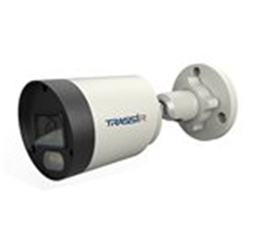 | Уличная 8Мп IP-камера с ИК-подсветкой. Матрица 1/2.7"""" CMOS, разрешение 8Мп (3840x2160) @15fps, чувствительность: 0.005Лк (F1.8), режим """"день/ночь"""" (механический ИК-фильтр), объектив 2.8 мм, поддержка кодеков H.264, H.264+, H.265, H.265+, real WDR (120dB), 3D-DNR, BLC, Defog, встроенный микрофон, слот для MicroSD до 128 Гб, питание PoE (802.3af) / 12V DC, -40°C ... +60°C, IP67,TVS 2000V, ИК-подсветка до 35 м. ПО TRASSIR в подарок! Расширенная встроенная аналитика: пересечение линии, контроль области, детекция людей, детекция оставленных предметов, статистика пересечения линии. Функция стробоскопа - быстрое мигание белой подсветки для привлечения внимания нарушителей. |  | 118,541₸
TR-D2181IR3 v3 2.8 |  | Уличная 8Мп IP-камера с ИК-подсветкой. Матрица 1/2.7" CMOS, разрешение 8Мп (3840x2160) @15fps, 5MP(2592x1944) @25fps; чувствительность: 0.005Лк (F1.8), режим "день/ночь" (механический ИК-фильтр), объектив 2.8 мм, поддержка кодеков H.264, H.264+, H.265, H.265+, real WDR (120dB), 3D-DNR, BLC, Defog, встроенный микрофон, слот для MicroSD до 128 Гб, питание PoE (802.3af) / 12V DC, -40°C ... +60°C, IP67, TVS 4000V, ИК-подсветка до 30 м. Встроенная аналитика: вторжение, пересечение линии, вторжение в зону, выход из зоны, детектор скорости, детектор праздношатания, детектор толпы, детектор расфокусировки, детектор оставленных предметов, детектор пропавших предметов, детектор парковки, детектор саботажа, детектор аудио. Поддержка TRASSIR Cloud. ПО TRASSIR в подарок! Гарантия 5 лет. |  | 130,066₸
TR-D2181IR3 v3 3.6 |  | Уличная 8Мп IP-камера с ИК-подсветкой. Матрица 1/2.7" CMOS, разрешение 8Мп (3840x2160) @15fps, 5MP(2592x1944) @25fps; чувствительность: 0.005Лк (F1.8), режим "день/ночь" (механический ИК-фильтр), объектив 3.6 мм, поддержка кодеков H.264, H.264+, H.265, H.265+, real WDR (120dB), 3D-DNR, BLC, Defog, встроенный микрофон, слот для MicroSD до 128 Гб, питание PoE (802.3af) / 12V DC, -40°C ... +60°C, IP67, TVS 4000V, ИК-подсветка до 30 м. Встроенная аналитика: вторжение, пересечение линии, вторжение в зону, выход из зоны, детектор скорости, детектор праздношатания, детектор толпы, детектор расфокусировки, детектор оставленных предметов, детектор пропавших предметов, детектор парковки, детектор саботажа, детектор аудио. Поддержка TRASSIR Cloud. ПО TRASSIR в подарок! Гарантия 5 лет. |  | 130,066₸
TR-D2121IR3W v3 2.8 | 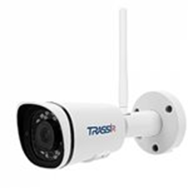 | Компактная 2Мп WiFi-камера. Матрица 1/2.7" CMOS, чувствительность: 0.005Лк (F1.8) / 0Лк (с ИК), разрешение FullHD (1920x1080) @25fps, кодек H.265+, объектив 2.8 мм, режим "день/ночь" (механический ИК-фильтр), real WDR (120dB), 3D-NR, BLC, Defog, разъем под microSD до 128 Гб (Edge Storage), встроенный микрофон, питание 12В, -40°C ... +60°C, IP67, ИК-подсветка до 35м. Встроенная базовая аналитика: детектор людей, детектор пересечения линии, детектор контроля области. Поддержка TRASSIR Cloud. ПО TRASSIR в подарок! Гарантия 5 лет. |  | 74,617₸
TR-D2121IR3W v2 3.6 | 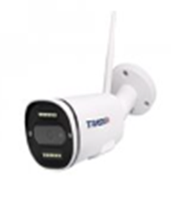 | Компактная 2MP WiFi-камера. 1/2.9" CMOS матрица, чувствительность 0.005Лк (F1.8) / 0Лк (с ИК), разрешение FullHD (1920x1080) @25fps, режим "день/ночь" (механический ИК-фильтр), объектив 3.6 мм, поддержка H.265, WDR 105dB, 3D-DNR, BLC, Defog, встроенный микрофон, слот для MicroSD до 128 Гб (Edge Storage), 12V DC (1A), -40°C ... +60°C, IP66, грозозащита - TVS 4000V, ИК-подсветка до 35м. ПО TRASSIR в подарок! Быстрое подключение в TRASSIR Cloud |  | 60,329₸
TR-D2121IR3W v3 3.6 |  | Компактная 2Мп WiFi-камера. Матрица 1/2.7" CMOS, чувствительность: 0.005Лк (F1.8) / 0Лк (с ИК), разрешение FullHD (1920x1080) @25fps, кодек H.265+, объектив 3.6 мм, режим "день/ночь" (механический ИК-фильтр), real WDR (120dB), 3D-NR, BLC, Defog, разъем под microSD до 128 Гб (Edge Storage), встроенный микрофон, питание 12В, -40°C ... +60°C, IP67, ИК-подсветка до 35м. Встроенная базовая аналитика: детектор людей, детектор пересечения линии, детектор контроля области. Поддержка TRASSIR Cloud. ПО TRASSIR в подарок! Гарантия 5 лет. |  | 74,617₸
Купольные с фиксированным объективом
Модель | Изображение | Описание | Примечание | Розница, тг
TR-D4121IR1 v4 2.8 (Снимается с производства) | 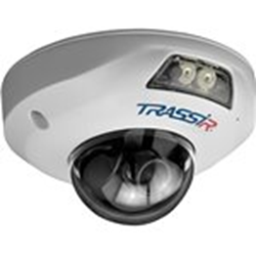 | "Миниатюрная вандалостойкая 2MP IP-камера. 1/2.7'' CMOS матрица, разрешение FullHD 1920*1080 @ 25 fps, объектив 2.8 мм, H.265 кодек, чувствительность: 0.005 Лк (F1.8) / 0 Лк (F1.8; ИК вкл.), WDR 96bB, 3D-NR, BLC, Defog, слот для MicroSD (запись архива до 128Гб), 2-стороннее аудио: встроенный микрофон + аудио-выход, режим ""день/ночь"" (механический ИК-фильтр), питание 12V DC или PoE (802.3af), -40°C…+60°C, IP66, грозозащита - TVS 4000V, ИК-подсветка до 15м. Поддержка TRASSIR CLOUD. ПО TRASSIR в подарок! Базовая встроенная аналитика (пересечение линии, вторжение в зону, детекция людей)" |  | 67,208₸
TR-D3121IR2 v6 2.8 (Снимается с производства) | 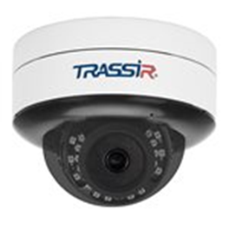 | Уличная 2Мп IP-камера с ИК-подсветкой. Матрица 1/2.7" CMOS, разрешение 2Мп FullHD (1920?1080) @25fps, чувствительность: 0.005Лк (F1.8), режим "день/ночь" (механический ИК-фильтр), объектив 2.8 мм, поддержка кодека H.265+, real WDR (120dB), 3D-DNR, BLC, Defog, встроенный микрофон, слот для MicroSD до 128 Гб, питание PoE (802.3af) / 12V DC, -40°C ... +60°C, IP66, IK10, TVS 4000V, ИК-подсветка до 25 м. Базовая встроенная аналитика (пересечение линии, контроль области, детекция людей). Поддержка TRASSIR Cloud. ПО TRASSIR в подарок! Гарантия 5 лет. |  | 61,681₸
TR-D3121IR2 v6 (B) 2.8 |  | Уличная 2Мп IP-камера с ИК-подсветкой. Матрица 1/2.7" CMOS, разрешение 2Мп FullHD (1920?1080) @25fps, чувствительность: 0.005Лк (F1.8), режим "день/ночь" (механический ИК-фильтр), объектив 2.8 мм, поддержка кодека H.265+, real WDR (120dB), 3D-DNR, BLC, Defog, встроенный микрофон, слот для MicroSD до 128 Гб, питание PoE (802.3af) / 12V DC, -40°C ... +60°C, IP66, IK10, TVS 4000V, ИК-подсветка до 25 м. Поддержка TRASSIR Cloud. ПО TRASSIR в подарок! Базовая встроенная аналитика (пересечение линии, контроль области, детекция людей). |  | 65,797₸
TR-D3121IR2 v6 3.6 |  | Уличная 2Мп IP-камера с ИК-подсветкой. Матрица 1/2.7" CMOS, разрешение 2Мп FullHD (1920?1080) @25fps, чувствительность: 0.005Лк (F1.8), режим "день/ночь" (механический ИК-фильтр), объектив 3.6 мм, поддержка кодека H.265+, real WDR (120dB), 3D-DNR, BLC, Defog, встроенный микрофон, слот для MicroSD до 128 Гб, питание PoE (802.3af) / 12V DC, -40°C ... +60°C, IP66, IK10, TVS 4000V, ИК-подсветка до 25 м. Базовая встроенная аналитика (пересечение линии, контроль области, детекция людей). Поддержка TRASSIR Cloud. ПО TRASSIR в подарок! Гарантия 5 лет. |  | 65,797₸
TR-D3151IR2 (B) 2.8 |  | Уличная купольная вандалостойкая 5Мп IP-камера. Матрица 1/2.8" CMOS, разрешение 5Мп (2592x1944) @15fps, 4Мп (2592x1520) @20fps, 3Мп (2304x1296) @25fps, чувствительность: 0.003Лк (F1.8), режим "день/ночь" (механический ИК-фильтр), объектив 2.8 мм, поддержка кодека H.265+, real WDR (120dB), 3D-DNR, BLC, Defog, встроенный микрофон, слот для MicroSD до 128 Гб, питание PoE (802.3af) / 12V DC, -40°C ... +60°C, IP66, IK10, грозозащита - TVS 4000V, ИК-подсветка до 25 м. Базовая встроенная аналитика (пересечение линии, контроль области, детекция людей). Поддержка TRASSIR Cloud. ПО TRASSIR в подарок! Гарантия 5 лет. |  | 96,844₸
TR-D3121IR2W v3 2.8 |  | Компактная 2Мп WiFi-камера. Матрица 1/2.7" CMOS, чувствительность: 0.005Лк (F1.8) / 0Лк (с ИК), разрешение FullHD (1920x1080) @25fps, кодек H.265+, объектив 2.8 мм, режим "день/ночь" (механический ИК-фильтр), real WDR (120dB), 3D-NR, BLC, Defog, разъем под microSD до 128 Гб (Edge Storage), встроенный микрофон, питание 12В, -40°C ... +60°C, IP66, IK10, ИК-подсветка до 25м. Встроенная базовая аналитика: детектор людей, детектор пересечения линии, детектор контроля области. Поддержка TRASSIR Cloud. ПО TRASSIR в подарок! Гарантия 5 лет. |  | 84,025₸
TR-D3151IR2 2.8 (Снимается с производства) |  | Уличная купольная вандалостойкая 5Мп IP-камера. Матрица 1/2.8" CMOS, разрешение 5Мп (2592x1944) @15fps, 4Мп (2592x1520) @20fps, 3Мп (2304x1296) @25fps, чувствительность: 0.003Лк (F1.8), режим "день/ночь" (механический ИК-фильтр), объектив 2.8 мм, поддержка кодека H.265+, real WDR (120dB), 3D-DNR, BLC, Defog, встроенный микрофон, слот для MicroSD до 128 Гб, питание PoE (802.3af) / 12V DC, -40°C ... +60°C, IP66, IK10, грозозащита - TVS 4000V, ИК-подсветка до 25 м. Базовая встроенная аналитика (пересечение линии, контроль области, детекция людей). Поддержка TRASSIR Cloud. ПО TRASSIR в подарок! Гарантия 5 лет. |  | 96,844₸
TR-D3151IR2 v2 2.8 |  | Уличная купольная вандалостойкая 5Мп IP-камера. Матрица 1/2.8" CMOS, разрешение 5Мп (2560x1920) @25fps, режим "день/ночь" (механический ИК-фильтр), объектив 2.8 мм, поддержка кодеков H.264, H.265, H.265+, real WDR (120dB), 3D-DNR, BLC, Defog, встроенный микрофон, слот для MicroSD до 128 Гб, питание PoE (802.3af) / 12V DC, -40°C ... +60°C, IP66, IK10, грозозащита - TVS 4000V, ИК-подсветка до 25 м. Встроенная аналитика: пересечение линии, контроль области (детектор вторжения / выхода из зоны), детекция людей. Поддержка TRASSIR Cloud. ПО TRASSIR в подарок! Гарантия 5 лет. |  | 96,844₸
TR-D3151IR2 v2 3.6 |  | Уличная купольная вандалостойкая 5Мп IP-камера. Матрица 1/2.8" CMOS, разрешение 5Мп (2560x1920) @25fps, режим "день/ночь" (механический ИК-фильтр), объектив 3.6 мм, поддержка кодеков H.264, H.265, H.265+, real WDR (120dB), 3D-DNR, BLC, Defog, встроенный микрофон, слот для MicroSD до 128 Гб, питание PoE (802.3af) / 12V DC, -40°C ... +60°C, IP66, IK10, грозозащита - TVS 4000V, ИК-подсветка до 25 м. Встроенная аналитика: пересечение линии, контроль области (детектор вторжения / выхода из зоны), детекция людей. Поддержка TRASSIR Cloud. ПО TRASSIR в подарок! Гарантия 5 лет. |  | 96,844₸
TR-D3181IR3 v2 2.8 (Снимается с производства) |  | Уличная 8Мп IP-камера с ИК-подсветкой. Матрица 1/2.7" CMOS, разрешение 8Мп (3840x2160) @15fps, чувствительность: 0.005Лк (F1.8), режим "день/ночь" (механический ИК-фильтр), объектив 2.8 мм, поддержка кодеков H.264, H.264+, H.265, H.265+, real WDR (120dB), 3D-DNR, BLC, Defog, встроенный микрофон, слот для MicroSD до 128 Гб, питание PoE (802.3af) / 12V DC, -40°C ... +60°C, IP67, TVS 2000V, ИК-подсветка до 30 м. Расширенная встроенная аналитика: пересечение линии, контроль области, детекция людей, детекция оставленных предметов, статистика пересечения линии. Функция стробоскопа - быстрое мигание белой подсветки для привлечения внимания нарушителей. Поддержка TRASSIR Cloud. ПО TRASSIR в подарок! Гарантия 5 лет. |  | 130,771₸
TR-D3181IR3 v3 2.8 |  | Уличная 8Мп IP-камера с ИК-подсветкой. Матрица 1/2.7" CMOS, разрешение 8Мп (3840x2160) @15fps, 5MP(2592x1944) @25fps; чувствительность: 0.005Лк (F1.8), режим "день/ночь" (механический ИК-фильтр), объектив 2.8 мм, поддержка кодеков H.264, H.264+, H.265, H.265+, real WDR (120dB), 3D-DNR, BLC, Defog, встроенный микрофон, слот для MicroSD до 128 Гб, питание PoE (802.3af) / 12V DC, -40°C ... +60°C, IP67, IK10, TVS 4000V, ИК-подсветка до 30 м. Встроенная аналитика: вторжение, пересечение линии, вторжение в зону, выход из зоны, детектор скорости, детектор праздношатания, детектор толпы, детектор расфокусировки, детектор оставленных предметов, детектор пропавших предметов, детектор парковки, детектор саботажа, детектор аудио. Поддержка TRASSIR Cloud. ПО TRASSIR в подарок! Гарантия 5 лет. |  | 130,771₸
TR-D3181IR3 v2 3.6 (Снимается с производства) |  | Уличная 8Мп IP-камера с ИК-подсветкой. Матрица 1/2.7" CMOS, разрешение 8Мп (3840x2160) @15fps, чувствительность: 0.005Лк (F1.8), режим "день/ночь"(механический ИК-фильтр), объектив 3.6 мм, поддержка кодеков H.264, H.264+, H.265, H.265+, real WDR (120dB), 3D-DNR, BLC, Defog, встроенный микрофон, слот для MicroSD до 128 Гб, питание PoE (802.3af) / 12V DC, -40°C ... +60°C, IP67, IK10, TVS 2000V, ИК-подсветка до 30 м. Расширенная встроенная аналитика: пересечение линии, контроль области, детекция людей, детекция оставленных предметов, статистика пересечения линии. Функция стробоскопа - быстрое мигание белой подсветки для привлечения внимания нарушителей. Поддержка TRASSIR Cloud. ПО TRASSIR в подарок! Гарантия 5 лет. |  | 130,771₸
TR-D3121IR2 v6 (B) 3.6 |  | Скоро в продаже! Уличная 2Мп IP-камера с ИК-подсветкой. Матрица 1/2.7" CMOS, разрешение 2Мп FullHD (1920×1080) @25fps, чувствительность: 0.005Лк (F1.8), режим "день/ночь" (механический ИК-фильтр), объектив 3.6 мм, поддержка кодека H.265+, real WDR (120dB), 3D-DNR, BLC, Defog, встроенный микрофон, слот для MicroSD до 128 Гб, питание PoE (802.3af) / 12V DC, -40°C ... +60°C, IP66, IK10, TVS 4000V, ИК-подсветка до 25 м. Поддержка TRASSIR Cloud. ПО TRASSIR в подарок! Базовая встроенная аналитика (пересечение линии, контроль области, детекция людей). |  | 65,797₸
TR-D3181IR3 v3 2.8 |  | Уличная 8Мп IP-камера с ИК-подсветкой. Матрица 1/2.7" CMOS, разрешение 8Мп (3840x2160) @15fps, 5MP(2592x1944) @25fps; чувствительность: 0.005Лк (F1.8), режим "день/ночь" (механический ИК-фильтр), объектив 2.8 мм, поддержка кодеков H.264, H.264+, H.265, H.265+, real WDR (120dB), 3D-DNR, BLC, Defog, встроенный микрофон, слот для MicroSD до 128 Гб, питание PoE (802.3af) / 12V DC, -40°C ... +60°C, IP67, IK10, TVS 4000V, ИК-подсветка до 30 м. Встроенная аналитика: вторжение, пересечение линии, вторжение в зону, выход из зоны, детектор скорости, детектор праздношатания, детектор толпы, детектор расфокусировки, детектор оставленных предметов, детектор пропавших предметов, детектор парковки, детектор саботажа, детектор аудио. Поддержка TRASSIR Cloud. ПО TRASSIR в подарок! Гарантия 5 лет. |  | 130,771₸
TR-D4121IR1 v6 2.8 |  | Уличная 2Мп IP-камера с ИК-подсветкой. Матрица 1/2.7" CMOS, разрешение 2Мп FullHD (1920?1080) @25fps, чувствительность: 0.005Лк (F1.8), режим "день/ночь" (механический ИК-фильтр), объектив 2.8 мм, поддержка кодека H.265+, real WDR (120dB), 3D-DNR, BLC, Defog, встроенный микрофон, аудиовход/аудиовыход, слот для MicroSD до 128 Гб, питание PoE (802.3af) / 12V DC, -40°C ... +60°C, IP66, IK10, TVS 4000V, ИК-подсветка до 15 м. Базовая встроенная аналитика (пересечение линии, контроль области, детекция людей). Поддержка TRASSIR Cloud. ПО TRASSIR в подарок! Гарантия 5 лет. |  | 80,497₸
TR-D3181IR3 v3 3.6 |  | Уличная 8Мп IP-камера с ИК-подсветкой. Матрица 1/2.7" CMOS, разрешение 8Мп (3840x2160) @15fps, 5MP(2592x1944) @25fps; чувствительность: 0.005Лк (F1.8), режим "день/ночь" (механический ИК-фильтр), объектив 3.6 мм, поддержка кодеков H.264, H.264+, H.265, H.265+, real WDR (120dB), 3D-DNR, BLC, Defog, встроенный микрофон, слот для MicroSD до 128 Гб, питание PoE (802.3af) / 12V DC, -40°C ... +60°C, IP67, IK10, TVS 4000V, ИК-подсветка до 30 м. Встроенная аналитика: вторжение, пересечение линии, вторжение в зону, выход из зоны, детектор скорости, детектор праздношатания, детектор толпы, детектор расфокусировки, детектор оставленных предметов, детектор пропавших предметов, детектор парковки, детектор саботажа, детектор аудио. Поддержка TRASSIR Cloud. ПО TRASSIR в подарок! Гарантия 5 лет. |  | 130,771₸
TR-D4121IR1 v6 3.6 |  | Уличная 2Мп IP-камера с ИК-подсветкой. Матрица 1/2.7" CMOS, разрешение 2Мп FullHD (1920?1080) @25fps, чувствительность: 0.005Лк (F1.8), режим "день/ночь" (механический ИК-фильтр), объектив 3.6 мм, поддержка кодека H.265+, real WDR (120dB), 3D-DNR, BLC, Defog, встроенный микрофон, аудиовход/аудиовыход, слот для MicroSD до 128 Гб, питание PoE (802.3af) / 12V DC, -40°C ... +60°C, IP66, IK10, TVS 4000V, ИК-подсветка до 15 м. Базовая встроенная аналитика (пересечение линии, контроль области, детекция людей). Поддержка TRASSIR Cloud. ПО TRASSIR в подарок! Гарантия 5 лет. |  | 80,497₸
TR-D4151IR1 2.8 (Снимается с производства) |  | Миниатюрная вандалостойкая 5Мп IP-камера. Матрица 1/2.8" CMOS, разрешение 5Мп (2592x1944) @15fps, 4Мп (2592x1520) @20fps, 3Мп (2304x1296) @25fps, чувствительность: 0.003Лк (F1.8), режим "день/ночь" (механический ИК-фильтр), объектив 2.8 мм, поддержка кодека H.265+, real WDR (120dB), 3D-DNR, BLC, Defog, двусторонний аудиоканал (аудиовход/аудиовыход, встроенный микрофон), слот для MicroSD до 128 Гб, питание PoE (802.3af) / 12V DC, -40°C ... +60°C, IP66, IK10, грозозащита - TVS 4000V, ИК-подсветка до 15 м. Базовая встроенная аналитика (пересечение линии, контроль области, детекция людей). Поддержка TRASSIR Cloud. ПО TRASSIR в подарок! Гарантия 5 лет. |  | 111,426₸
TR-D4151IR1 v2 2.8 |  | Миниатюрная вандалостойкая 5Мп IP-камера. Матрица 1/2.8" CMOS, разрешение 5Мп (2560x1920) @25fp, режим "день/ночь" (механический ИК-фильтр), объектив 2.8 мм, поддержка кодеков H.264, H.265, H.265+, real WDR (120dB), 3D-DNR, BLC, Defog, двусторонний аудиоканал (аудиовход/аудиовыход, встроенный микрофон), слот для MicroSD до 128 Гб, питание PoE (802.3af) / 12V DC, -40°C ... +60°C, IP66, IK10, грозозащита - TVS 4000V, ИК-подсветка до 15 м. Встроенная аналитика: пересечение линии, контроль области (детектор вторжения / выхода из зоны), детекция людей. Поддержка TRASSIR Cloud. ПО TRASSIR в подарок! Гарантия 5 лет. |  | 111,426₸
TR-D4151IR1 v2 3.6 |  | Миниатюрная вандалостойкая 5Мп IP-камера. Матрица 1/2.8" CMOS, разрешение 5Мп (2560x1920) @25fp, режим "день/ночь" (механический ИК-фильтр), объектив 3.6 мм, поддержка кодеков H.264, H.265, H.265+, real WDR (120dB), 3D-DNR, BLC, Defog, двусторонний аудиоканал (аудиовход/аудиовыход, встроенный микрофон), слот для MicroSD до 128 Гб, питание PoE (802.3af) / 12V DC, -40°C ... +60°C, IP66, IK10, грозозащита - TVS 4000V, ИК-подсветка до 15 м. Встроенная аналитика: пересечение линии, контроль области (детектор вторжения / выхода из зоны), детекция людей. Поддержка TRASSIR Cloud. ПО TRASSIR в подарок! Гарантия 5 лет. |  | 111,426₸
Купольные с вариофокальным объективом
Модель | Изображение | Описание | Примечание | Розница, тг
TR-D3123IR2 v6 2.7-13.5 |  | Уличная 2Мп IP-камера с ИК-подсветкой. Матрица 1/2.7" CMOS, разрешение 2Мп FullHD (1920?1080) @25fps, чувствительность: 0.003Лк (F1.6), режим "день/ночь" (механический ИК-фильтр), вариофокальный объектив 2.7-13.5 мм, поддержка кодека H.265+, real WDR (120dB), 3D-DNR, BLC, Defog, встроенный микрофон, аудиовход/аудиовыход, слот для MicroSD до 128 Гб, питание PoE (802.3af) / 12V DC, -40°C ... +60°C, IP66, IK10, TVS 4000V, ИК-подсветка до 25 м. Базовая встроенная аналитика (пересечение линии, контроль области, детекция людей). Поддержка TRASSIR Cloud. ПО TRASSIR в подарок! Гарантия 5 лет. |  | 89,376₸
...

